Totaalblad
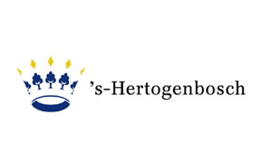

Naam inschrijver
Functie |  | Prijsinvulformulier Europees onderhoud liften
Onderneming |  | Datum: 06-03-2023
Handtekening |  | Referentienummer aanbesteding: 230124DBLO
Plaats en datum |  | Gemeente ’s-Hertogenbosch

Soort kosten | Prijs | U dient alleen de blauwe cellen in te vullen.
Jaarlijks preventief serviceonderhoud | € -
Planmatig onderhoud / vervanging | € 21.00

Beoordelingsprijs inschrijver | € 21.00

